상품제안서
샤오미 레드미 워치 5 라이트 LITE 스마트밴드 러닝 심박수 만보기 런닝 운동 스포츠 시계 | 상품코드: F31480

 |  |  |  |  |  |  | 02-412-0044 | www.easy1.co.kr
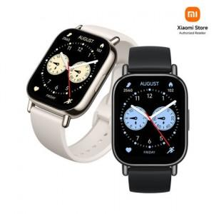

【상세/제작정보】

【인쇄/포장옵션】 | 인쇄불가 / 포장지포장

【공급단가】 | 수량 | 20~ | 50~ | 100~ | 300~ | 500~
*VAT별도 | 단가 | 61,560원 | 60,990원 | 60,420원 | 59,850원 | 59,280원

【상품 URL】 | http://www.easy1.co.kr/src/goods_detail.php?gdno=31480

